Hoja2
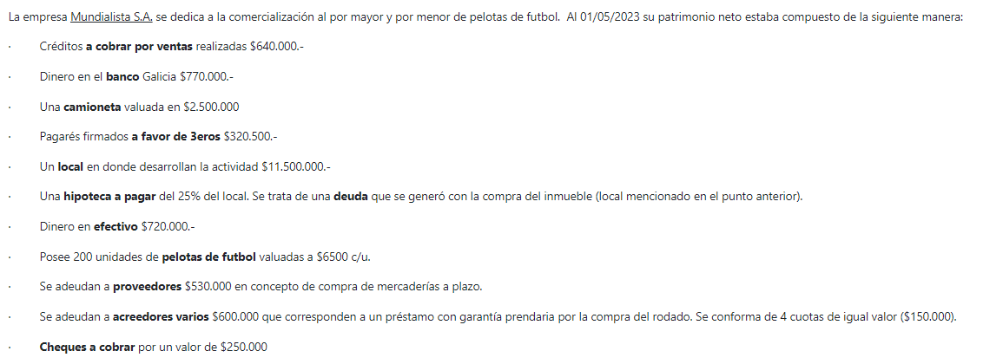
 | Esquema Patrimonial Inicial

 | ACTIVO |  | PASIVO
 | Banco Galicia Cta Cte | $ 770,000.00 | Documentos a Pagar | $ 320,500.00
 | Deudores por Venta | $ 640,000.00 | Acreedores Varios | $ 3,475,000.00
 | Rodados | $ 2,500,000.00 | Proveedores | $ 530,000.00
 | Inmuebles | $ 11,500,000.00
 | Caja | $ 720,000.00
 | Mercaderia | $ 1,300,000.00
 | Documentos a Cobrar | $ 250,000.00

 |  |  | TOTAL PASIVO | $ 4,325,500.00
 |  |  | PATRIMONIO NETO
 |  |  | CAPITAL=ACTIVO-PASIVO | $ 13,354,500.00

 | TOTAL ACTIVO | $ 17,680,000.00 | TOTAL PATRIMONIO NETO | $ 13,354,500.00
 |  |  | Ecuación patrimonial (PN+P)=A | $ 17,680,000.00

Libro Diario

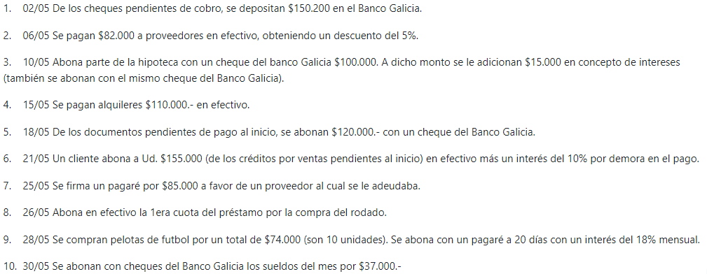
 |  | DEBE | HABER |  | TIPO DE VARIACION | COMPROBANTE
2023-05-02 | Banco Galicia Cta Cte (+A) | $ 150,200.00 |  |  | PERMUTATIVA | RECIBO
 | Documentos a Cobrar (-A) |  | $ 150,200.00
2023-05-06 | Proveedores (-P) | $ 82,000.00 |  |  | MODIFICATIVA | RECIBO
 | Descuentos Obtenidos (+RP) |  | $ 4,100.00
 | Caja (-A) |  | $ 77,900.00
2023-05-10 | Acreedores Varios (-P) | $ 100,000.00 |  |  | MODIFICATIVA | CHEQUE
 | Intereses Perdidos (+RN) | $ 15,000.00
 | Banco Galicia Cta. Cte. (-A) |  | $ 115,000.00
2023-05-15 | Alquileres Pagados (+RN) | $ 110,000.00 |  |  | MODIFICATIVA | RECIBO
 | Caja (-A) |  | $ 110,000.00
2023-05-18 | Documentos a Pagar (-P) | $ 120,000.00 |  |  | PERMUTATIVA | CHEQUE
 | Banco Galicia Cta. Cte. (-A) |  | $ 120,000.00
2023-05-21 | Caja (+A) | $ 170,000.00 |  |  | MODIFICATIVA | FACTURA/NOTA DE DEBITO
 | Deudores por Venta (-A) |  | $ 155,000.00
 | Intereses Ganados (+RP) |  | $ 15,000.00
2023-05-25 | Proveedores (-P) | $ 85,000.00 |  |  | PERMUTATIVA | PAGARÉ
 | Documentos a Pagar (+P) |  | $ 85,000.00
2023-05-26 | Acreedores Varios (-P) | $ 150,000.00 |  |  | PERMUTATIVA | RECIBO
 | Caja (-A) |  | $ 150,000.00
2023-05-28 | Mercaderias (+A) | $ 74,000.00 |  |  | MODIFICATIVA | FACTURA/PAGARÉ
 | Intereses Perdidos (+RN) | $ 8,888.80
 | Documentos a Pagar (+P) |  | $ 82,888.80
2023-05-30 | Sueldos y Jornales (+RN) | $ 37,000.00 |  |  | MODIFICATIVA | RECIBO
 | Banco Galicia Cta. Cte. (-A) |  | $ 37,000.00

 | MAYORES CONTABLE

 | CAJA (A+) | DEBE | HABER
 | Saldo inicial | $ 720.000,00
 |  |  | $ 77,900.00
 |  |  | $ 110,000.00
 |  | $ 170,000.00
 |  |  | $ 150,000.00

 | Subtotal | $ 890,000.00 | $ 507,900.00
 | Saldo | $ 382,100.00

 | BANCO GALICIA CTA. CTE. (A+) | DEBE | HABER
 | Saldo inicial | $ 770.000,00
 |  | $ 150,200.00
 |  |  | $ 115,000.00
 |  |  | $ 120,000.00
 |  |  | $ 37,000.00

 | Subtotal | $ 920,200.00 | $ 272,000.00
 | Saldo | $ 648,200.00

 | DOCUMENTOS A PAGAR (P+) | DEBE | HABER
 | Saldo inicial |  | $ 320,500.00
 |  | $ 120,000.00
 |  |  | $ 85,000.00
 |  |  | $ 82,888.80

 | Subtotal | $ 120,000.00 | $ 488,388.80
 | Saldo |  | $ 368,388.80

 | DEUDORES POR VENTA (+A) | DEBE | HABER
 | Saldo inicial | $ 640,000.00
 |  |  | $ 155,000.00

 | Subtotal | $ 640,000.00 | $ 155,000.00
 | Saldo | $ 485,000.00

 | PROVEEDORES (+P) | DEBE | HABER
 | Saldo inicial |  | $ 530,000.00
 |  | $ 82,000.00
 |  | $ 85,000.00

 | Subtotal | $ 167,000.00 | $ 530,000.00
 | Saldo |  | $ 363,000.00

 | ACREEDORES VARIOS (+P) | DEBE | HABER
 | Saldo inicial |  | $ 3,475,000.00
 |  | $ 100,000.00
 |  | $ 150,000.00

 | Subtotal | $ 250,000.00 | $ 3,475,000.00
 | Saldo |  | $ 3,225,000.00

